Sheet2
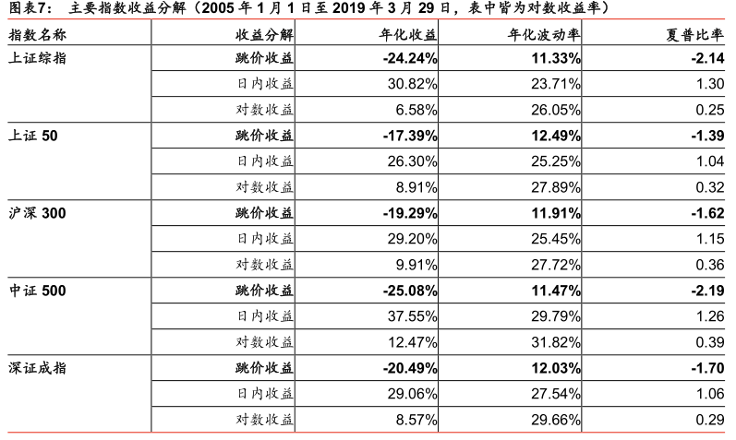
 |  | 年化 | 波动率 | sharp
上证指数 | 累计跳价收益 | -26.248 | -11.214 | -2.149
上证指数 | 累计日内收益 | 34.791 | 23.477 | 1.305
上证指数 | 累计对数收益 | 2.825 | 25.790 | 0.254
上证50 | 累计跳价收益 | -17.632 | -12.365 | -1.398
上证50 | 累计日内收益 | 28.884 | 25.003 | 1.046
上证50 | 累计对数收益 | 6.439 | 27.613 | 0.321
沪深300 | 累计跳价收益 | -20.012 | -11.789 | -1.627
沪深300 | 累计日内收益 | 32.645 | 25.194 | 1.152
沪深300 | 累计对数收益 | 7.867 | 27.443 | 0.359
中证500 | 累计跳价收益 | -27.316 | -11.353 | -2.196
中证500 | 累计日内收益 | 43.989 | 29.496 | 1.266
中证500 | 累计对数收益 | 11.347 | 31.501 | 0.394
深证成指 | 累计跳价收益 | -21.579 | -11.913 | -1.714
深证成指 | 累计日内收益 | 32.531 | 27.272 | 1.061
深证成指 | 累计对数收益 | 5.940 | 29.365 | 0.290

Sheet3
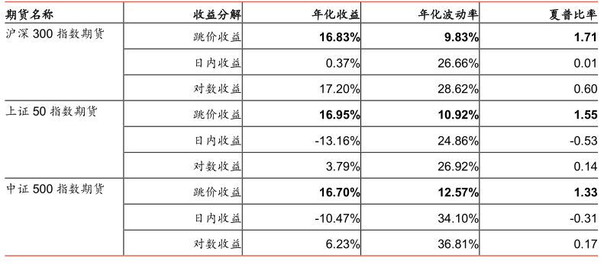
 |  | 年化 | 年化波动率 | 夏普比率
沪深300股指期货 | 累计跳价收益 | 4.847 | 9.714 | 1.717
 | 累计日内收益 | -28.504 | 26.520 | 0.009
 | 累计对数收益 | 11.724 | 28.386 | 0.596
上证50股指期货 | 累计跳价收益 | -0.483 | 12.504 | 1.374
 | 累计日内收益 | 28.716 | 33.867 | -0.355
 | 累计对数收益 | -13.500 | 36.504 | 0.141
中证500股指期货 | 累计跳价收益 | -1.024 | 10.795 | 1.585
 | 累计日内收益 | 21.033 | 24.814 | -0.483
 | 累计对数收益 | -21.274 | 26.783 | 0.192

